Titel met versiebeheer
JAARVERBRUIK |  |  | 
VERSIE 2.1

© Fred Hartjes. Feedback is welkom op f.hartjes@kpnmail.nl
Diverse praktische tools

Versie | Auteur | Type | Wijzigingen | Datum
1.0 | Fred Hartjes | Definitief | NVT | 2022-12-10
2.0 | Fred Hartjes | Definitief | Sheet voor Rc berekening uit temperatuurverschil tussen lucht en oppervlakte toegevoegd tbv warmtecamera metingen | 2023-02-07
2.1 | Fred Hartjes | Definitief | Styling Jaarverbruik sheet aangepast. Waarden die niet relevant zijn voor de gebruiker zijn afgedekt. Noor-Holland logo toegevoegd | 2023-02-21

Jaarverbruik
Jaarlijkse gasverbruik door andere binnentemp. |  |  |  |  |  | Sluipverbruik per jaar | Verlies door ventilatie

Situatie nu |  |  | Veranderd |  |  |  | Warmte capaciteit lucht |  | Rekenparameters
 |  |  |  |  |  | Continu gebruik (W) | 918 | J/K | Y0
Binnentemperatuur (C) |  |  | Binnentemperatuur (C) |  |  | 30 | Luchtstroom |  | a
19 |  |  | 12 |  |  |  | 50 | m3/uur | b
 |  |  |  |  |  | Uur per dag | Bij gebruik van de binnen-
Jaarverbruik gas (m3) |  |  | Jaarverbruik gas (m3) |  |  | 24 | temperatuur van 'Situatie nu'
1800 |  |  | 551 |  |  |  | Uur per dag
 |  |  |  |  |  | Jaarverbruik (kWh) | 24
Gas kosten per jaar (€) |  |  | Gas kosten per jaar (€) |  |  | 262.8
2700 |  |  | 826 |  |  |  | Jaarverbruik gas (m3)
 |  |  |  |  |  | Jaarkosten (€) | 75.7
Besparing tov nu |  |  |  |  |  | 160.31 | Jaarkosten (€)
 | 1249 | m3 |  | Gasprijs (€/m3) | 1.50 |  | 113.52
 | 1874 | € |  | Tc (oC) | 2
 | 69% |  |  | Electr. (€/kWh) | 0.61
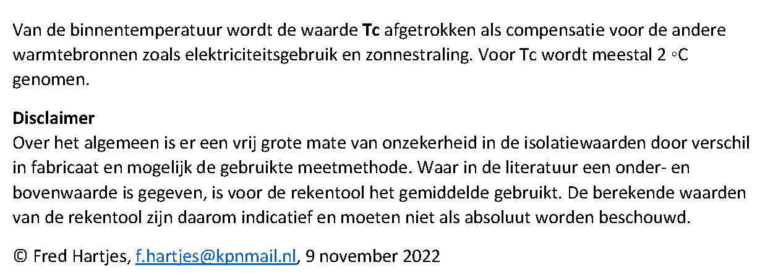

Graaddagen/jaar |  |  | Graaddagen/jaar
2343.6 |  |  | 717.0

Eff HR ketel | 97%
Cal. waarde | 34.11 | MJ/m3 | Verlies (MJ/jaar)
 |  |  | 2582

Rc uit warmtecamera
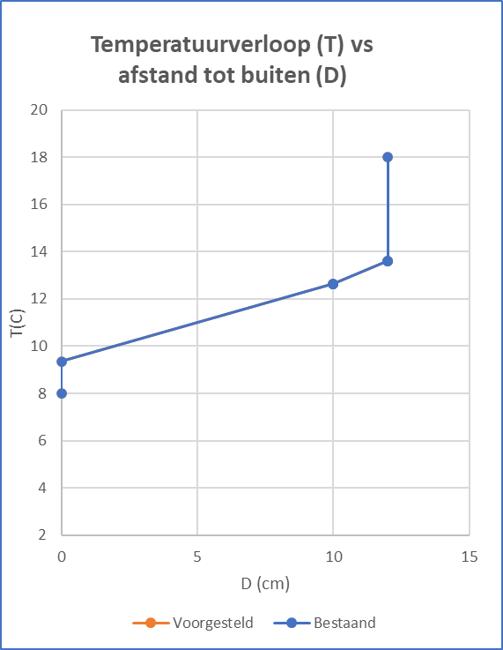
Berekening van de thermische weerstand uit het gemeten verschil
tussen de temperatuur van de lucht en die van het oppervlak
en vice versa
dT camera | 5.3 | C | Rc | 1.1 | K.m2/W
Tbinnen
 |  |  | U | 0.91 | W/K,m2
Tbuiten | 6 | C
dT
Tbinnen | 17 | C
Rlucht binnen | 0.13 | K.m2/W
Rc | 0.27 | K.m2/W | dT | 1.3 | C
U | 3.71 | W/K.m2

Tbuiten
Let op: deze berekening is gebaseerd op de weerstand van
0.13 K.m2/W van de binnenlucht naar het oppervlak.

